상품제안서
타이벡Tyvek가방 크라프트 | 상품코드: F30321

 |  |  |  |  |  |  | 02-412-0044 | www.easy1.co.kr
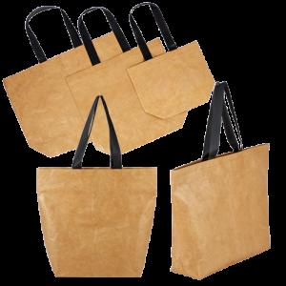

【상세/제작정보】 | 1박스 : 100개 택배비: 1박스당 6000원 별도

【인쇄/포장옵션】 | 실크, 풀칼라 / OPP(비닐)

【공급단가】 | 수량 | 100~ | 300~ | 500~ | 1,000~ | 3,000~
*VAT별도 | (소)380X300X150mm | 7,150원 | 7,040원 | 6,870원 | 6,600원 | 6,320원
 | (중)510X460X150mm | 8,450원 | 8,320원 | 8,120원 | 7,800원 | 7,470원
 | (대)660X460X160mm | 9,750원 | 9,600원 | 9,370원 | 9,000원 | 8,620원

【상품 URL】 | https://easy1.co.kr:443/src/goods_detail.php?gdno=30321

